LevelC_电能量市场出清电价
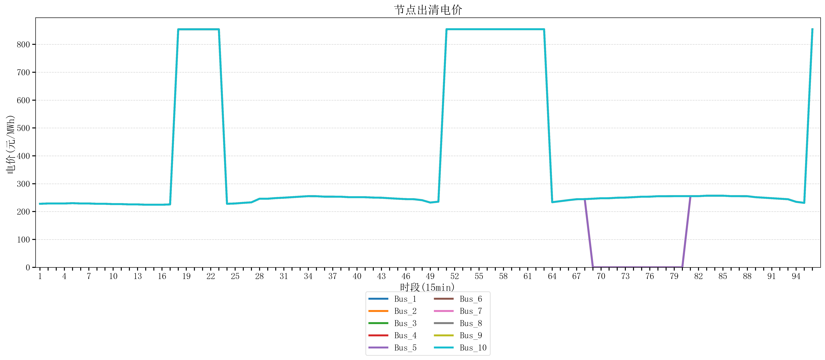
节点编号 | 电价类型 | 时段1 | 时段2 | 时段3 | 时段4 | 时段5 | 时段6 | 时段7 | 时段8 | 时段9 | 时段10 | 时段11 | 时段12 | 时段13 | 时段14 | 时段15 | 时段16 | 时段17 | 时段18 | 时段19 | 时段20 | 时段21 | 时段22
id | price_type | t1 | t2 | t3 | t4 | t5 | t6 | t7 | t8 | t9 | t10 | t11 | t12 | t13 | t14 | t15 | t16 | t17 | t18 | t19 | t20 | t21 | t22
str | str | float64 | float64 | float64 | float64 | float64 | float64 | float64 | float64 | float64 | float64 | float64 | float64 | float64 | float64 | float64 | float64 | float64 | float64 | float64 | float64 | float64 | float64
Bus_1 | 电能量电价 | 227.95864 | 229.07248 | 229.07248 | 229.07248 | 230.18632 | 229.07248 | 229.07248 | 227.95864 | 227.95864 | 226.8448 | 226.8448 | 225.73096 | 225.73096 | 224.61712 | 224.61712 | 224.61712 | 225.73096 | 853.92721684 | 853.92721684 | 853.98584 | 853.98584 | 853.98584
Bus_2 | 电能量电价 | 227.95864 | 229.07248 | 229.07248 | 229.07248 | 230.18632 | 229.07248 | 229.07248 | 227.95864 | 227.95864 | 226.8448 | 226.8448 | 225.73096 | 225.73096 | 224.61712 | 224.61712 | 224.61712 | 225.73096 | 853.92721684 | 853.92721684 | 853.98584 | 853.98584 | 853.98584
Bus_3 | 电能量电价 | 227.95864 | 229.07248 | 229.07248 | 229.07248 | 230.18632 | 229.07248 | 229.07248 | 227.95864 | 227.95864 | 226.8448 | 226.8448 | 225.73096 | 225.73096 | 224.61712 | 224.61712 | 224.61712 | 225.73096 | 853.92721684 | 853.92721684 | 853.98584 | 853.98584 | 853.98584
Bus_4 | 电能量电价 | 227.95864 | 229.07248 | 229.07248 | 229.07248 | 230.18632 | 229.07248 | 229.07248 | 227.95864 | 227.95864 | 226.8448 | 226.8448 | 225.73096 | 225.73096 | 224.61712 | 224.61712 | 224.61712 | 225.73096 | 853.92721684 | 853.92721684 | 853.98584 | 853.98584 | 853.98584
Bus_5 | 电能量电价 | 227.95864 | 229.07248 | 229.07248 | 229.07248 | 230.18632 | 229.07248 | 229.07248 | 227.95864 | 227.95864 | 226.8448 | 226.8448 | 225.73096 | 225.73096 | 224.61712 | 224.61712 | 224.61712 | 225.73096 | 853.92721684 | 853.92721684 | 853.98584 | 853.98584 | 853.98584
Bus_6 | 电能量电价 | 227.95864 | 229.07248 | 229.07248 | 229.07248 | 230.18632 | 229.07248 | 229.07248 | 227.95864 | 227.95864 | 226.8448 | 226.8448 | 225.73096 | 225.73096 | 224.61712 | 224.61712 | 224.61712 | 225.73096 | 853.92721684 | 853.92721684 | 853.98584 | 853.98584 | 853.98584
Bus_7 | 电能量电价 | 227.95864 | 229.07248 | 229.07248 | 229.07248 | 230.18632 | 229.07248 | 229.07248 | 227.95864 | 227.95864 | 226.8448 | 226.8448 | 225.73096 | 225.73096 | 224.61712 | 224.61712 | 224.61712 | 225.73096 | 853.92721684 | 853.92721684 | 853.98584 | 853.98584 | 853.98584
Bus_8 | 电能量电价 | 227.95864 | 229.07248 | 229.07248 | 229.07248 | 230.18632 | 229.07248 | 229.07248 | 227.95864 | 227.95864 | 226.8448 | 226.8448 | 225.73096 | 225.73096 | 224.61712 | 224.61712 | 224.61712 | 225.73096 | 853.92721684 | 853.92721684 | 853.98584 | 853.98584 | 853.98584
Bus_9 | 电能量电价 | 227.95864 | 229.07248 | 229.07248 | 229.07248 | 230.18632 | 229.07248 | 229.07248 | 227.95864 | 227.95864 | 226.8448 | 226.8448 | 225.73096 | 225.73096 | 224.61712 | 224.61712 | 224.61712 | 225.73096 | 853.92721684 | 853.92721684 | 853.98584 | 853.98584 | 853.98584
Bus_10 | 电能量电价 | 227.95864 | 229.07248 | 229.07248 | 229.07248 | 230.18632 | 229.07248 | 229.07248 | 227.95864 | 227.95864 | 226.8448 | 226.8448 | 225.73096 | 225.73096 | 224.61712 | 224.61712 | 224.61712 | 225.73096 | 853.92721684 | 853.92721684 | 853.98584 | 853.98584 | 853.98584
Bus_11 | 电能量电价 | 227.95864 | 229.07248 | 229.07248 | 229.07248 | 230.18632 | 229.07248 | 229.07248 | 227.95864 | 227.95864 | 226.8448 | 226.8448 | 225.73096 | 225.73096 | 224.61712 | 224.61712 | 224.61712 | 225.73096 | 853.92721684 | 853.92721684 | 853.98584 | 853.98584 | 853.98584
Bus_12 | 电能量电价 | 227.95864 | 229.07248 | 229.07248 | 229.07248 | 230.18632 | 229.07248 | 229.07248 | 227.95864 | 227.95864 | 226.8448 | 226.8448 | 225.73096 | 225.73096 | 224.61712 | 224.61712 | 224.61712 | 225.73096 | 853.92721684 | 853.92721684 | 853.98584 | 853.98584 | 853.98584
Bus_13 | 电能量电价 | 227.95864 | 229.07248 | 229.07248 | 229.07248 | 230.18632 | 229.07248 | 229.07248 | 227.95864 | 227.95864 | 226.8448 | 226.8448 | 225.73096 | 225.73096 | 224.61712 | 224.61712 | 224.61712 | 225.73096 | 853.92721684 | 853.92721684 | 853.98584 | 853.98584 | 853.98584
Bus_14 | 电能量电价 | 227.95864 | 229.07248 | 229.07248 | 229.07248 | 230.18632 | 229.07248 | 229.07248 | 227.95864 | 227.95864 | 226.8448 | 226.8448 | 225.73096 | 225.73096 | 224.61712 | 224.61712 | 224.61712 | 225.73096 | 853.92721684 | 853.92721684 | 853.98584 | 853.98584 | 853.98584
Bus_15 | 电能量电价 | 227.95864 | 229.07248 | 229.07248 | 229.07248 | 230.18632 | 229.07248 | 229.07248 | 227.95864 | 227.95864 | 226.8448 | 226.8448 | 225.73096 | 225.73096 | 224.61712 | 224.61712 | 224.61712 | 225.73096 | 853.92721684 | 853.92721684 | 853.98584 | 853.98584 | 853.98584
Bus_16 | 电能量电价 | 227.95864 | 229.07248 | 229.07248 | 229.07248 | 230.18632 | 229.07248 | 229.07248 | 227.95864 | 227.95864 | 226.8448 | 226.8448 | 225.73096 | 225.73096 | 224.61712 | 224.61712 | 224.61712 | 225.73096 | 853.92721684 | 853.92721684 | 853.98584 | 853.98584 | 853.98584
Bus_17 | 电能量电价 | 227.95864 | 229.07248 | 229.07248 | 229.07248 | 230.18632 | 229.07248 | 229.07248 | 227.95864 | 227.95864 | 226.8448 | 226.8448 | 225.73096 | 225.73096 | 224.61712 | 224.61712 | 224.61712 | 225.73096 | 853.92721684 | 853.92721684 | 853.98584 | 853.98584 | 853.98584
Bus_18 | 电能量电价 | 227.95864 | 229.07248 | 229.07248 | 229.07248 | 230.18632 | 229.07248 | 229.07248 | 227.95864 | 227.95864 | 226.8448 | 226.8448 | 225.73096 | 225.73096 | 224.61712 | 224.61712 | 224.61712 | 225.73096 | 853.92721684 | 853.92721684 | 853.98584 | 853.98584 | 853.98584
Bus_19 | 电能量电价 | 227.95864 | 229.07248 | 229.07248 | 229.07248 | 230.18632 | 229.07248 | 229.07248 | 227.95864 | 227.95864 | 226.8448 | 226.8448 | 225.73096 | 225.73096 | 224.61712 | 224.61712 | 224.61712 | 225.73096 | 853.92721684 | 853.92721684 | 853.98584 | 853.98584 | 853.98584
Bus_20 | 电能量电价 | 227.95864 | 229.07248 | 229.07248 | 229.07248 | 230.18632 | 229.07248 | 229.07248 | 227.95864 | 227.95864 | 226.8448 | 226.8448 | 225.73096 | 225.73096 | 224.61712 | 224.61712 | 224.61712 | 225.73096 | 853.92721684 | 853.92721684 | 853.98584 | 853.98584 | 853.98584
Bus_21 | 电能量电价 | 227.95864 | 229.07248 | 229.07248 | 229.07248 | 230.18632 | 229.07248 | 229.07248 | 227.95864 | 227.95864 | 226.8448 | 226.8448 | 225.73096 | 225.73096 | 224.61712 | 224.61712 | 224.61712 | 225.73096 | 853.92721684 | 853.92721684 | 853.98584 | 853.98584 | 853.98584
Bus_22 | 电能量电价 | 227.95864 | 229.07248 | 229.07248 | 229.07248 | 230.18632 | 229.07248 | 229.07248 | 227.95864 | 227.95864 | 226.8448 | 226.8448 | 225.73096 | 225.73096 | 224.61712 | 224.61712 | 224.61712 | 225.73096 | 853.92721684 | 853.92721684 | 853.98584 | 853.98584 | 853.98584
Bus_23 | 电能量电价 | 227.95864 | 229.07248 | 229.07248 | 229.07248 | 230.18632 | 229.07248 | 229.07248 | 227.95864 | 227.95864 | 226.8448 | 226.8448 | 225.73096 | 225.73096 | 224.61712 | 224.61712 | 224.61712 | 225.73096 | 853.92721684 | 853.92721684 | 853.98584 | 853.98584 | 853.98584
Bus_24 | 电能量电价 | 227.95864 | 229.07248 | 229.07248 | 229.07248 | 230.18632 | 229.07248 | 229.07248 | 227.95864 | 227.95864 | 226.8448 | 226.8448 | 225.73096 | 225.73096 | 224.61712 | 224.61712 | 224.61712 | 225.73096 | 853.92721684 | 853.92721684 | 853.98584 | 853.98584 | 853.98584
Bus_25 | 电能量电价 | 227.95864 | 229.07248 | 229.07248 | 229.07248 | 230.18632 | 229.07248 | 229.07248 | 227.95864 | 227.95864 | 226.8448 | 226.8448 | 225.73096 | 225.73096 | 224.61712 | 224.61712 | 224.61712 | 225.73096 | 853.92721684 | 853.92721684 | 853.98584 | 853.98584 | 853.98584
Bus_26 | 电能量电价 | 227.95864 | 229.07248 | 229.07248 | 229.07248 | 230.18632 | 229.07248 | 229.07248 | 227.95864 | 227.95864 | 226.8448 | 226.8448 | 225.73096 | 225.73096 | 224.61712 | 224.61712 | 224.61712 | 225.73096 | 853.92721684 | 853.92721684 | 853.98584 | 853.98584 | 853.98584
Bus_27 | 电能量电价 | 227.95864 | 229.07248 | 229.07248 | 229.07248 | 230.18632 | 229.07248 | 229.07248 | 227.95864 | 227.95864 | 226.8448 | 226.8448 | 225.73096 | 225.73096 | 224.61712 | 224.61712 | 224.61712 | 225.73096 | 853.92721684 | 853.92721684 | 853.98584 | 853.98584 | 853.98584
Bus_28 | 电能量电价 | 227.95864 | 229.07248 | 229.07248 | 229.07248 | 230.18632 | 229.07248 | 229.07248 | 227.95864 | 227.95864 | 226.8448 | 226.8448 | 225.73096 | 225.73096 | 224.61712 | 224.61712 | 224.61712 | 225.73096 | 853.92721684 | 853.92721684 | 853.98584 | 853.98584 | 853.98584
Bus_29 | 电能量电价 | 227.95864 | 229.07248 | 229.07248 | 229.07248 | 230.18632 | 229.07248 | 229.07248 | 227.95864 | 227.95864 | 226.8448 | 226.8448 | 225.73096 | 225.73096 | 224.61712 | 224.61712 | 224.61712 | 225.73096 | 853.92721684 | 853.92721684 | 853.98584 | 853.98584 | 853.98584
Bus_30 | 电能量电价 | 227.95864 | 229.07248 | 229.07248 | 229.07248 | 230.18632 | 229.07248 | 229.07248 | 227.95864 | 227.95864 | 226.8448 | 226.8448 | 225.73096 | 225.73096 | 224.61712 | 224.61712 | 224.61712 | 225.73096 | 853.92721684 | 853.92721684 | 853.98584 | 853.98584 | 853.98584
Bus_31 | 电能量电价 | 227.95864 | 229.07248 | 229.07248 | 229.07248 | 230.18632 | 229.07248 | 229.07248 | 227.95864 | 227.95864 | 226.8448 | 226.8448 | 225.73096 | 225.73096 | 224.61712 | 224.61712 | 224.61712 | 225.73096 | 853.92721684 | 853.92721684 | 853.98584 | 853.98584 | 853.98584
Bus_32 | 电能量电价 | 227.95864 | 229.07248 | 229.07248 | 229.07248 | 230.18632 | 229.07248 | 229.07248 | 227.95864 | 227.95864 | 226.8448 | 226.8448 | 225.73096 | 225.73096 | 224.61712 | 224.61712 | 224.61712 | 225.73096 | 853.92721684 | 853.92721684 | 853.98584 | 853.98584 | 853.98584
Bus_33 | 电能量电价 | 227.95864 | 229.07248 | 229.07248 | 229.07248 | 230.18632 | 229.07248 | 229.07248 | 227.95864 | 227.95864 | 226.8448 | 226.8448 | 225.73096 | 225.73096 | 224.61712 | 224.61712 | 224.61712 | 225.73096 | 853.92721684 | 853.92721684 | 853.98584 | 853.98584 | 853.98584
Bus_34 | 电能量电价 | 227.95864 | 229.07248 | 229.07248 | 229.07248 | 230.18632 | 229.07248 | 229.07248 | 227.95864 | 227.95864 | 226.8448 | 226.8448 | 225.73096 | 225.73096 | 224.61712 | 224.61712 | 224.61712 | 225.73096 | 853.92721684 | 853.92721684 | 853.98584 | 853.98584 | 853.98584
Bus_35 | 电能量电价 | 227.95864 | 229.07248 | 229.07248 | 229.07248 | 230.18632 | 229.07248 | 229.07248 | 227.95864 | 227.95864 | 226.8448 | 226.8448 | 225.73096 | 225.73096 | 224.61712 | 224.61712 | 224.61712 | 225.73096 | 853.92721684 | 853.92721684 | 853.98584 | 853.98584 | 853.98584
Bus_36 | 电能量电价 | 227.95864 | 229.07248 | 229.07248 | 229.07248 | 230.18632 | 229.07248 | 229.07248 | 227.95864 | 227.95864 | 226.8448 | 226.8448 | 225.73096 | 225.73096 | 224.61712 | 224.61712 | 224.61712 | 225.73096 | 853.92721684 | 853.92721684 | 853.98584 | 853.98584 | 853.98584
Bus_37 | 电能量电价 | 227.95864 | 229.07248 | 229.07248 | 229.07248 | 230.18632 | 229.07248 | 229.07248 | 227.95864 | 227.95864 | 226.8448 | 226.8448 | 225.73096 | 225.73096 | 224.61712 | 224.61712 | 224.61712 | 225.73096 | 853.92721684 | 853.92721684 | 853.98584 | 853.98584 | 853.98584
Bus_38 | 电能量电价 | 227.95864 | 229.07248 | 229.07248 | 229.07248 | 230.18632 | 229.07248 | 229.07248 | 227.95864 | 227.95864 | 226.8448 | 226.8448 | 225.73096 | 225.73096 | 224.61712 | 224.61712 | 224.61712 | 225.73096 | 853.92721684 | 853.92721684 | 853.98584 | 853.98584 | 853.98584
Bus_39 | 电能量电价 | 227.95864 | 229.07248 | 229.07248 | 229.07248 | 230.18632 | 229.07248 | 229.07248 | 227.95864 | 227.95864 | 226.8448 | 226.8448 | 225.73096 | 225.73096 | 224.61712 | 224.61712 | 224.61712 | 225.73096 | 853.92721684 | 853.92721684 | 853.98584 | 853.98584 | 853.98584
Bus_40 | 电能量电价 | 227.95864 | 229.07248 | 229.07248 | 229.07248 | 230.18632 | 229.07248 | 229.07248 | 227.95864 | 227.95864 | 226.8448 | 226.8448 | 225.73096 | 225.73096 | 224.61712 | 224.61712 | 224.61712 | 225.73096 | 853.92721684 | 853.92721684 | 853.98584 | 853.98584 | 853.98584
Bus_41 | 电能量电价 | 227.95864 | 229.07248 | 229.07248 | 229.07248 | 230.18632 | 229.07248 | 229.07248 | 227.95864 | 227.95864 | 226.8448 | 226.8448 | 225.73096 | 225.73096 | 224.61712 | 224.61712 | 224.61712 | 225.73096 | 853.92721684 | 853.92721684 | 853.98584 | 853.98584 | 853.98584
Bus_42 | 电能量电价 | 227.95864 | 229.07248 | 229.07248 | 229.07248 | 230.18632 | 229.07248 | 229.07248 | 227.95864 | 227.95864 | 226.8448 | 226.8448 | 225.73096 | 225.73096 | 224.61712 | 224.61712 | 224.61712 | 225.73096 | 853.92721684 | 853.92721684 | 853.98584 | 853.98584 | 853.98584
Bus_43 | 电能量电价 | 227.95864 | 229.07248 | 229.07248 | 229.07248 | 230.18632 | 229.07248 | 229.07248 | 227.95864 | 227.95864 | 226.8448 | 226.8448 | 225.73096 | 225.73096 | 224.61712 | 224.61712 | 224.61712 | 225.73096 | 853.92721684 | 853.92721684 | 853.98584 | 853.98584 | 853.98584
Bus_44 | 电能量电价 | 227.95864 | 229.07248 | 229.07248 | 229.07248 | 230.18632 | 229.07248 | 229.07248 | 227.95864 | 227.95864 | 226.8448 | 226.8448 | 225.73096 | 225.73096 | 224.61712 | 224.61712 | 224.61712 | 225.73096 | 853.92721684 | 853.92721684 | 853.98584 | 853.98584 | 853.98584
Bus_1 | 阻塞电价 | 0 | 0 | 0 | 0 | 0 | 0 | 0 | 0 | 0 | 0 | 0 | 0 | 0 | 0 | 0 | 0 | 0 | 0 | 0 | 0 | 0 | 0
Bus_2 | 阻塞电价 | 0 | 0 | 0 | 0 | 0 | 0 | 0 | 0 | 0 | 0 | 0 | 0 | 0 | 0 | 0 | 0 | 0 | 0 | 0 | 0 | 0 | 0
...

LevelC_电力电量平衡表单
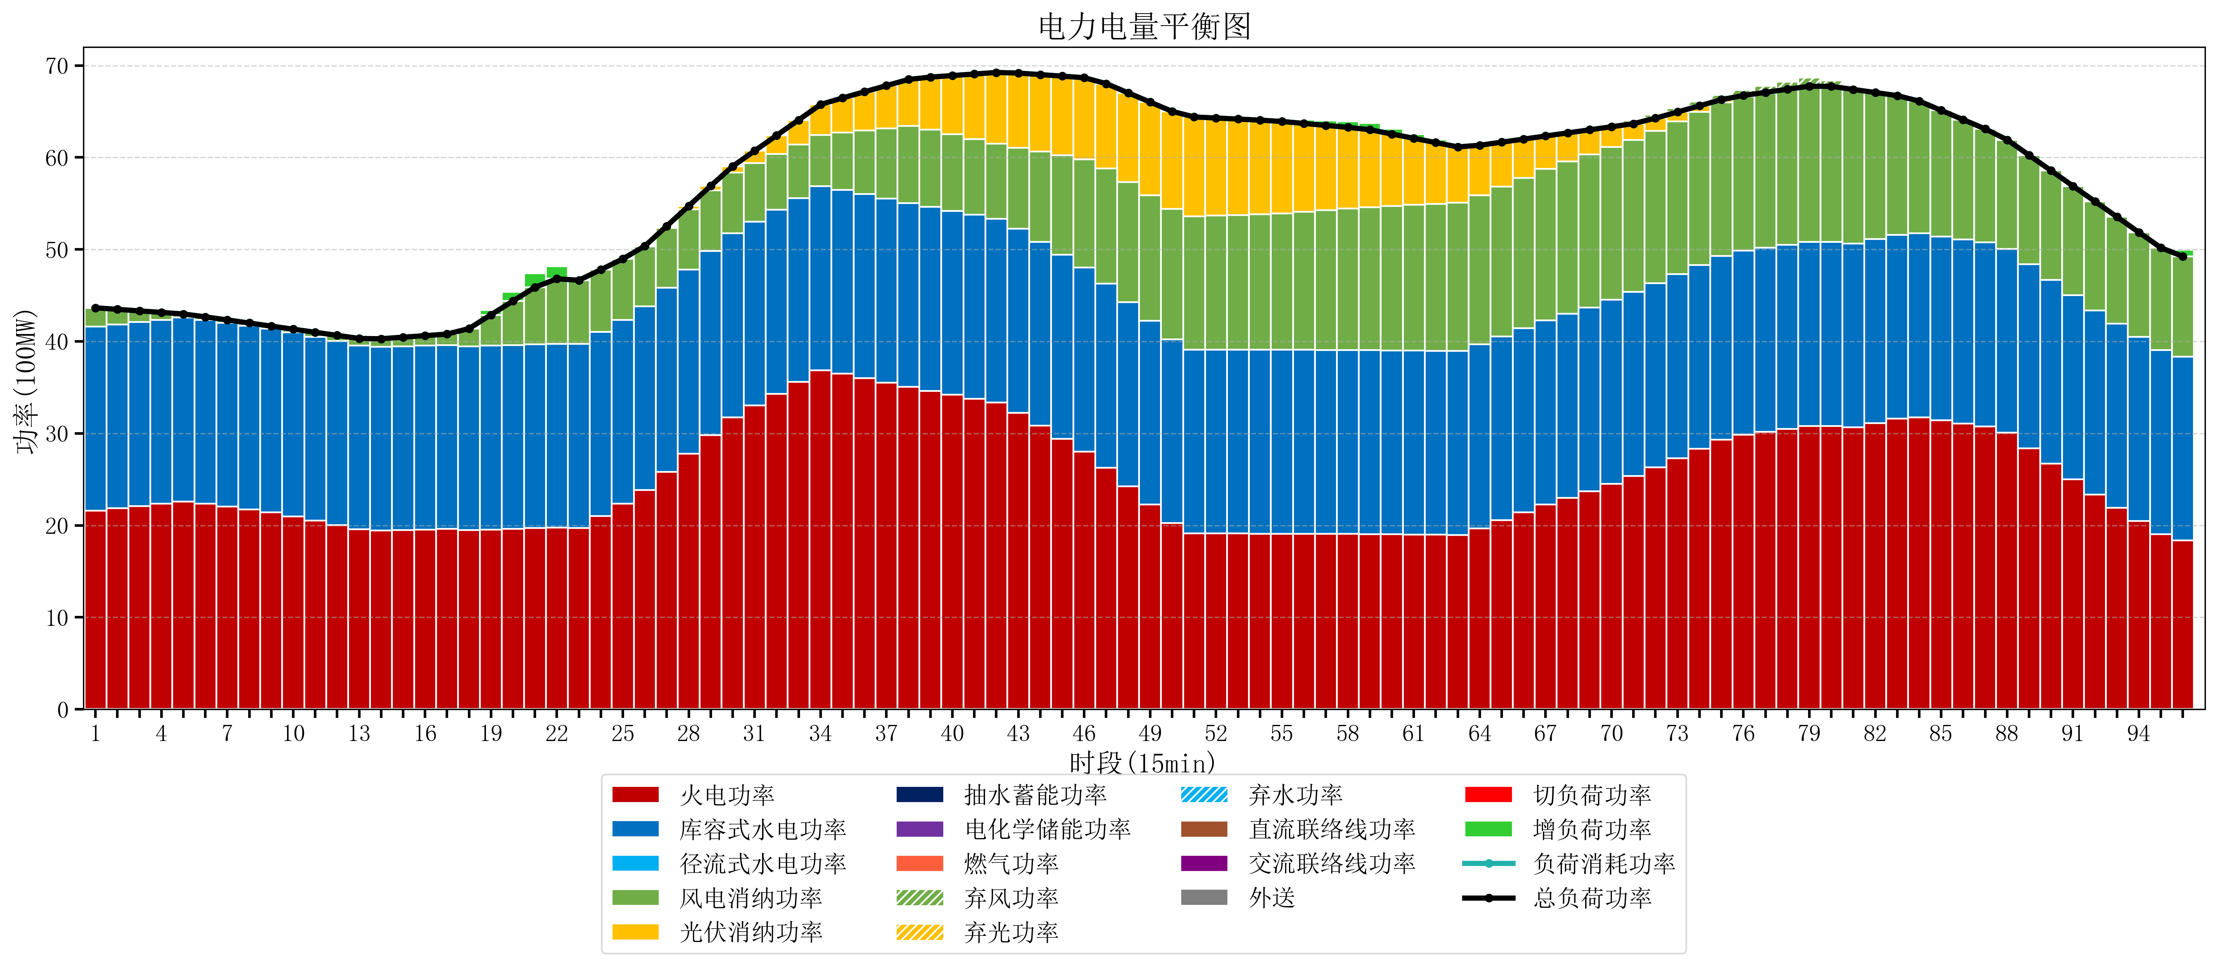
元件名称 | 时段1 | 时段2 | 时段3 | 时段4 | 时段5 | 时段6 | 时段7 | 时段8 | 时段9 | 时段10 | 时段11 | 时段12 | 时段13 | 时段14 | 时段15 | 时段16 | 时段17
name | t1 | t2 | t3 | t4 | t5 | t6 | t7 | t8 | t9 | t10 | t11 | t12 | t13 | t14 | t15 | t16 | t17
str | float64 | float64 | float64 | float64 | float64 | float64 | float64 | float64 | float64 | float64 | float64 | float64 | float64 | float64 | float64 | float64 | float64
火电功率 | 21.615496885 | 21.859310347 | 22.10312381 | 22.346937272 | 22.590750734 | 22.347628534 | 22.031465985 | 21.715303436 | 21.399140887 | 20.972030969 | 20.505763157 | 20.039495345 | 19.573227532 | 19.426577242 | 19.485395359 | 19.544213475 | 19.603031592
库容式水电功率 | 20 | 20 | 20 | 20 | 20 | 20 | 20 | 20 | 20 | 20 | 20 | 20 | 20 | 20 | 20 | 20 | 20
径流式水电功率 | 0 | 0 | 0 | 0 | 0 | 0 | 0 | 0 | 0 | 0 | 0 | 0 | 0 | 0 | 0 | 0 | 0
风电消纳功率 | 2.04 | 1.6284210526 | 1.2168421053 | 0.80526315789 | 0.39368421053 | 0.32315789474 | 0.30378947368 | 0.28442105263 | 0.26505263158 | 0.35663157895 | 0.48736842105 | 0.61810526316 | 0.74884210526 | 0.86631578947 | 0.97526315789 | 1.0842105263 | 1.1931578947
光伏消纳功率 | 0 | 0 | 0 | 0 | 0 | 0 | 0 | 0 | 0 | 0 | 0 | 0 | 0 | 0 | 0 | 0 | 0
抽水蓄能功率 | 0 | 0 | 0 | 0 | 0 | 0 | 0 | 0 | 0 | 0 | 0 | 0 | 0 | 0 | 0 | 0 | 0
电化学储能功率 | 0 | 0 | 0 | 0 | 0 | 0 | 0 | 0 | 0 | 0 | 0 | 0 | 0 | 0 | 0 | 0 | 0
燃气功率 | 0 | 0 | 0 | 0 | 0 | 0 | 0 | 0 | 0 | 0 | 0 | 0 | 0 | 0 | 0 | 0 | 0
直流联络线功率 | 0 | 0 | 0 | 0 | 0 | 0 | 0 | 0 | 0 | 0 | 0 | 0 | 0 | 0 | 0 | 0 | 0
交流联络线功率 | 0 | 0 | 0 | 0 | 0 | 0 | 0 | 0 | 0 | 0 | 0 | 0 | 0 | 0 | 0 | 0 | 0
负荷消耗功率 | 43.655496885 | 43.4877314 | 43.319965915 | 43.15220043 | 42.984434945 | 42.670786429 | 42.335255459 | 41.999724489 | 41.664193518 | 41.328662548 | 40.993131578 | 40.657600608 | 40.322069637 | 40.292893031 | 40.460658516 | 40.628424002 | 40.796189487
外送 | 0 | 0 | 0 | 0 | 0 | 0 | 0 | 0 | 0 | 0 | 0 | 0 | 0 | 0 | 0 | 0 | 0
总负荷功率 | 43.655496885 | 43.4877314 | 43.319965915 | 43.15220043 | 42.984434945 | 42.670786429 | 42.335255459 | 41.999724489 | 41.664193518 | 41.328662548 | 40.993131578 | 40.657600608 | 40.322069637 | 40.292893031 | 40.460658516 | 40.628424002 | 40.796189487
弃风功率 | 0 | 0 | 0 | 0 | 0 | 0 | 0 | 0 | 0 | 0 | 0 | 0 | 0 | 0 | 0 | 0 | 0
弃光功率 | 0 | 0 | 0 | 0 | 0 | 0 | 0 | 0 | 0 | 0 | 0 | 0 | 0 | 0 | 0 | 0 | 0
弃水功率 | 0 | 0 | 0 | 0 | 0 | 0 | 0 | 0 | 0 | 0 | 0 | 0 | 0 | 0 | 0 | 0 | 0
切负荷功率 | 0 | 0 | 0 | 0 | 0 | 0 | 0 | 0 | 0 | 0 | 0 | 0 | 0 | 0 | 0 | 0 | 0
增负荷功率 | 0 | 0 | 0 | 0 | 0 | 0 | 0 | 0 | 0 | 0 | 0 | 0 | 0 | 0 | 0 | 0 | 0

